Feuil1
Catégorie | Problème identifié | Bonne pratique à adopter | Avant | Après | Résultat
SEO / Accessibilité | Les balises <title> et <description> sont vides. | Remplir les balises avec un titre et une description qui mettent en avant les mots-clés importants du site et qui décrivent la page.
Accessibilité | Certaines polices sont trop petites. | Agrandir les polices d'écritures à 16px au minimum. | 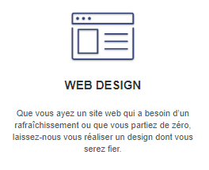 | 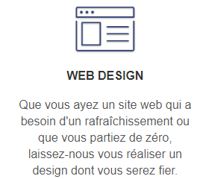
SEO | Sur la page 2, les chemins des fichiers JavaScript à charger sont incorrects. | S'assurer que tous les liens du code fonctionnent. | 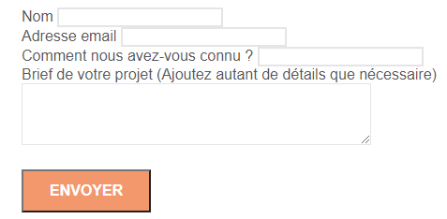 | 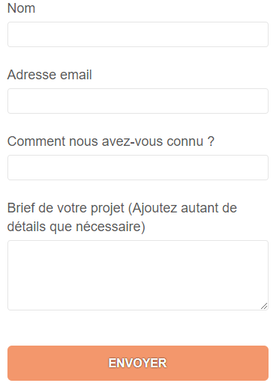
SEO / Accessibilité | De nombreux mots clés invisibles placés sur la page. | Supprimer ces textes et mettre plutôt les mots-clés dans des paragraphes de manière pertinente. |  | 
Accessibilité | Des textes sont placés dans des images. | Si possible, remplacer les images qui ne contiennent que du texte par des blocs de texte, sinon écrire le texte en description. | 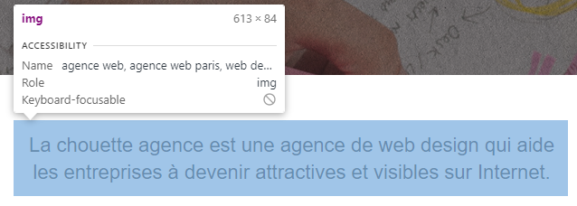 | 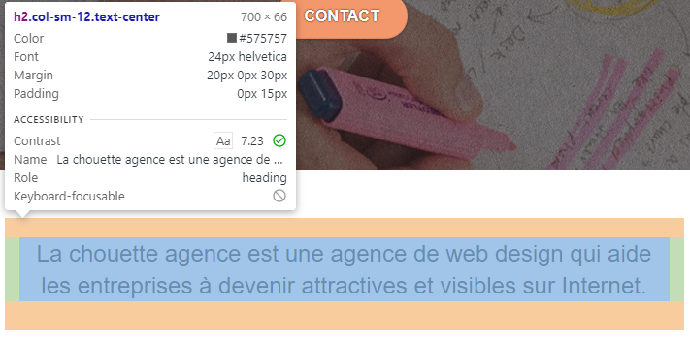
Accessibilité / SEO | Des images n'ont pas de description. | Décrire l'image dans le "alt" de la balise. | 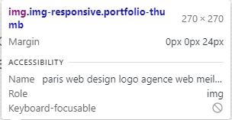 | 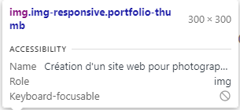
SEO | Mauvaise structure des titres (h1, h2, etc…) | Structurer les pages correctement et utiliser les balises de titre pour mettre en avant les termes importants. |  | 
SEO / Accessibilité | Aucune langue n'est indiquée dans la balise html. | Indiquer "fr" dans la balise langue.
SEO | Beaucoup d'images sont trop lourdes. | Réduire la résolution des images quand c'est possible, et changer les formats non standard ou moins optimisés (bmp -> jpg par exemple) pour atteindre moins de 200ko pour les grandes images et moins de 100ko pour les petites. |  |  | En ADSL : On passe de à
Accessibilité | Les textes sur fond coloré ne sont pas assez contrastés. | Remplacer la couleur de police ou de fond, ou appliquer un contour noir ou une ombre sur les polices. | 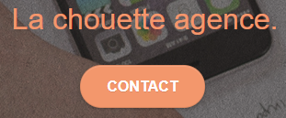 |  | 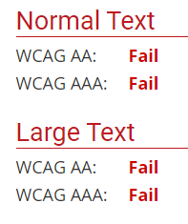 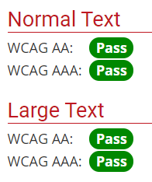 Le contraste des textes et conforme aux recommandations.

